数据表关系图
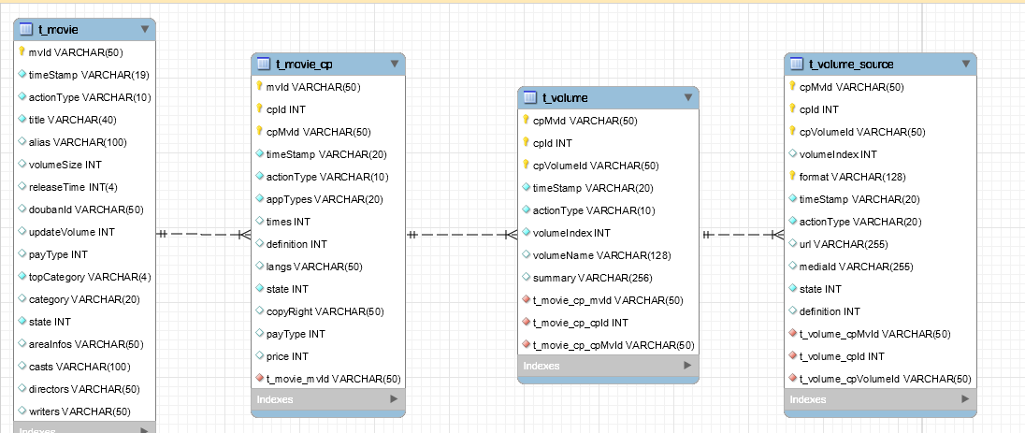
t_movie: 影片基本信息
t_movie_cp：影片CP信息
t_volume:剧集基本信息
t_volume_source：剧集播放源信息

关系: t_movie与t_movie_cp (1：n) | mvid关联
t_movie_cp与t_volume (1:n) | cpid+cpmvid关联
t_volume与t_volume_source(1:n) | cpid+cpmvid+cpvolumeId关联

